歳入予算の特徴
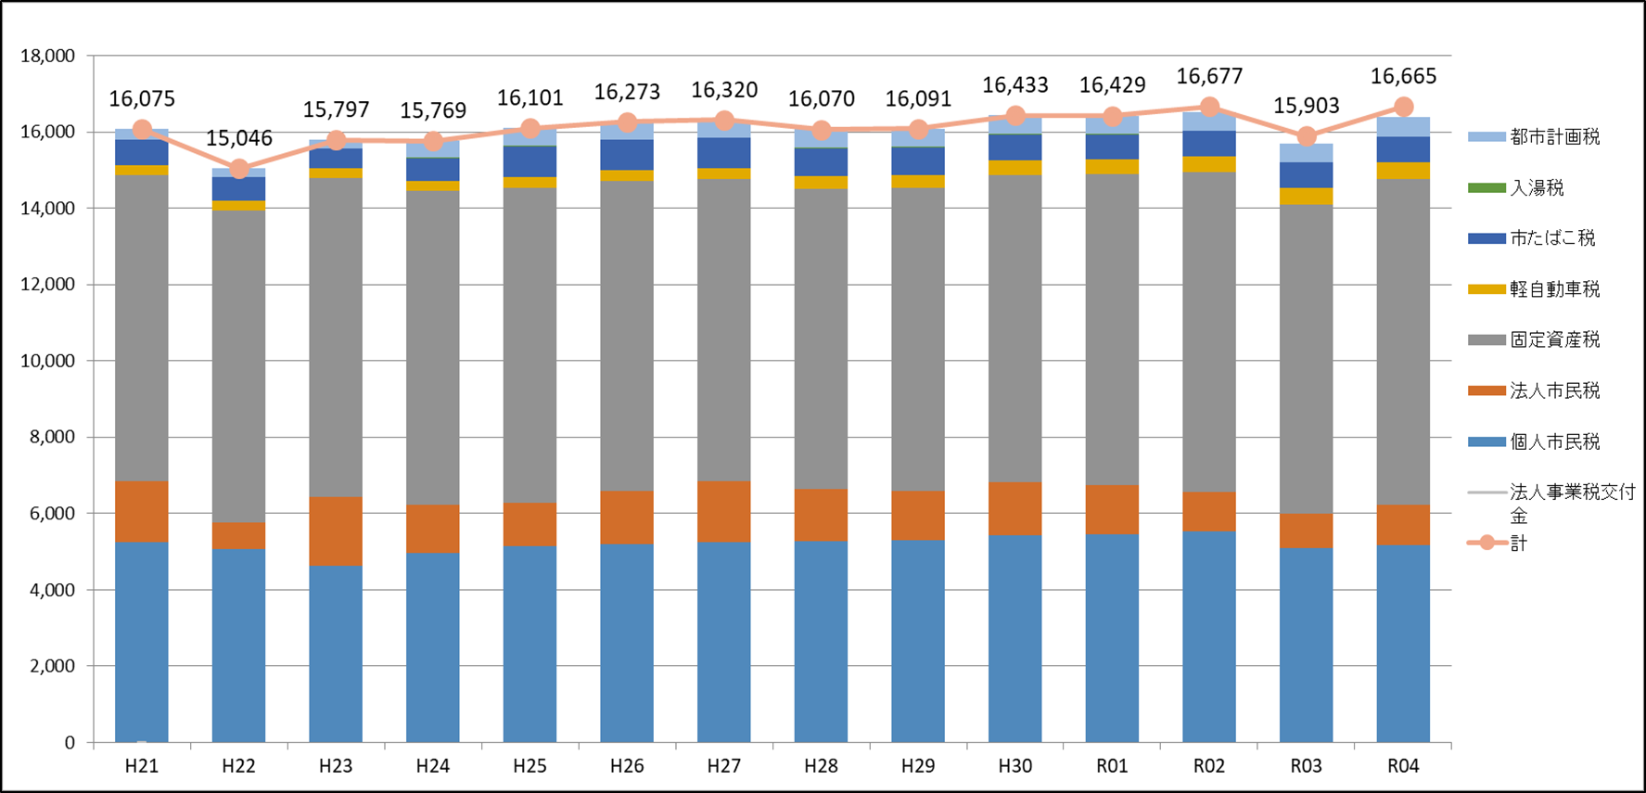
11 歳入予算の特徴
＜市税 当初予算額の推移＞ | （単位：百万円）

